Asignación Temp. 2023-2024

Actualizado 17 de Julio de 2023

LISTADO DE PRODUCTORES EN AREA CONTENCION CON TECNICA DE CONFUSION SEXUAL (CS) TEMPORADA 2023-2024

₁ La asignación se realizará según el rango de superficie definido para el sector frutícola o vitivinícola
Los predios (CSG) que se encuentren en los listados del SAG en donde la suma de la superfcie de las especies reglamentadas sea mayor a 5 ha en arándanos, ciruelo europeo y japonés y vid de mesa y mayor a 20 ha en vid vinífera, ingresan al Sistema de Reparto Compartido (SRC), en donde el SAG asigna un porcentaje de emisores y el productor comprará feromona para la superficie restante. Para estos predios el tope de asignación serán 100 ha.
Los predios en donde la suma de la superfcie de las especies reglamentadas sea menor o igual a 5 ha, se asignarán emisores para cubrir la totalidad de la superficie bajo control. En las vides viníferas se amplía el rango de asignación al 100% para los predios que presenten superficies menores o iguales a 20 hectáreas productivas, inclusive si son parte de un predio mixto.

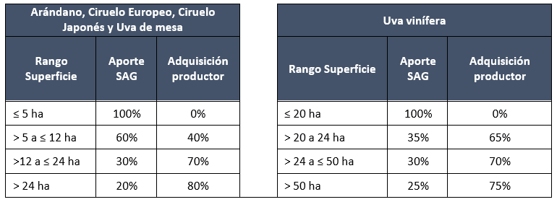

₂ Los montos a cubrir por el SAG y a comprar por el productor definidos en este archivo podrían variar si es que al actualizar el POT se presentan diferencias respecto de la superficie del predio declarada la temporada anterior. En estos casos, las oficinas regionales del PNLb confirmarán los nuevos montos directamente con el productor.

ATACAMA
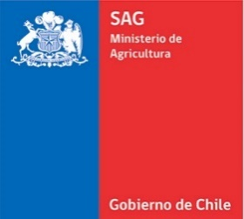
 |  | Actualizado 17 de Julio de 2023

 |  | LISTADO DE PRODUCTORES EN AREA CONTENCION CON TECNICA DE CONFUSION SEXUAL (CS) TEMPORADA 2023-2024

CSG | REGION | ESPECIE | SISTEMA DE ENTREGA¹ | SUPERFICIE CUBIERTA POR SAG (ha)² | SUPERFICIE A CUBRIR POR PRODUCTOR (ha)²
155073 | COQUIMBO | VID VINÍFERA | 100% | 1.3 | 0
155074 | COQUIMBO | VID VINÍFERA | 100% | 3.6 | 0

